22
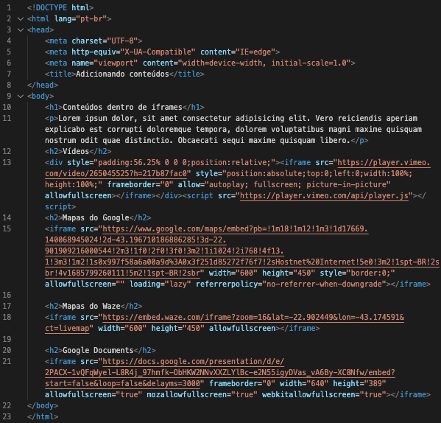

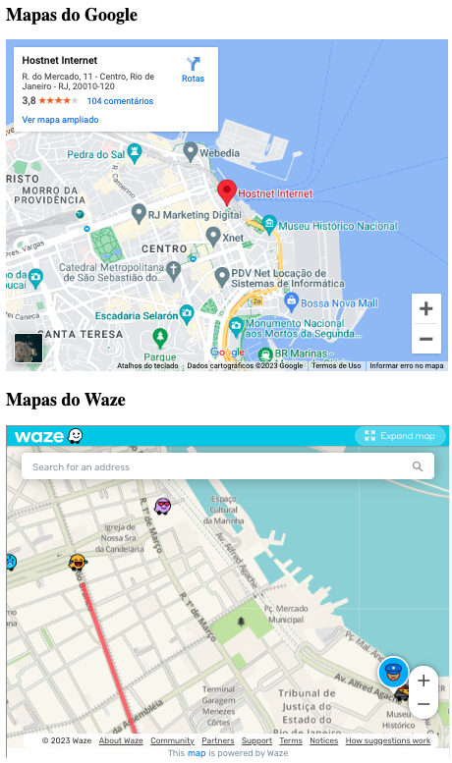
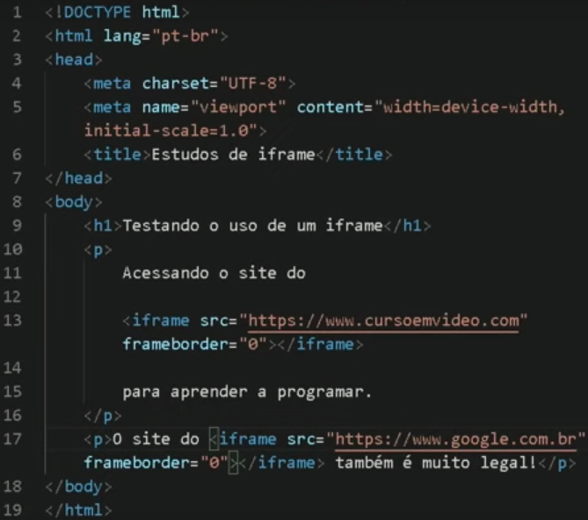
Aula 01: O iframe ainda pode ser usado?
 |  |  |  | iframe coloca uma janela com o site dentro dele.
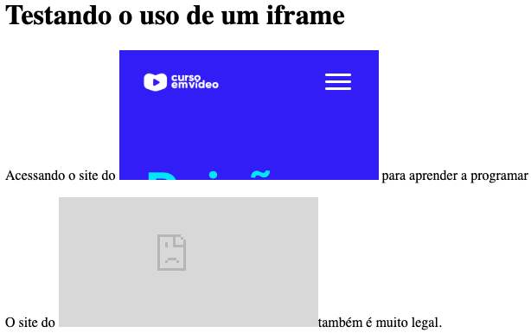

Aula 02: Configurando iframes
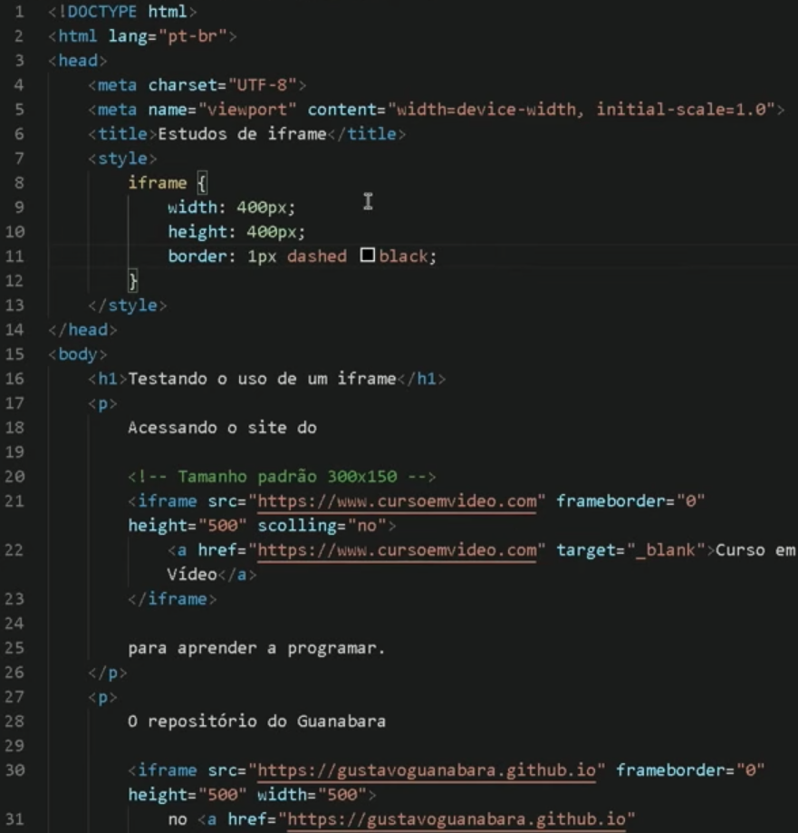
 |  |  |  |  | Configurar altura, largura e borda do iframe

 |  |  |  |  | Colocar um texto com link caso o iframe não funcione

 |  |  |  |  | Obs: as configurações no CSS se obrepõem as configurações inline.

Aula 03: Conteúdo local no iframe
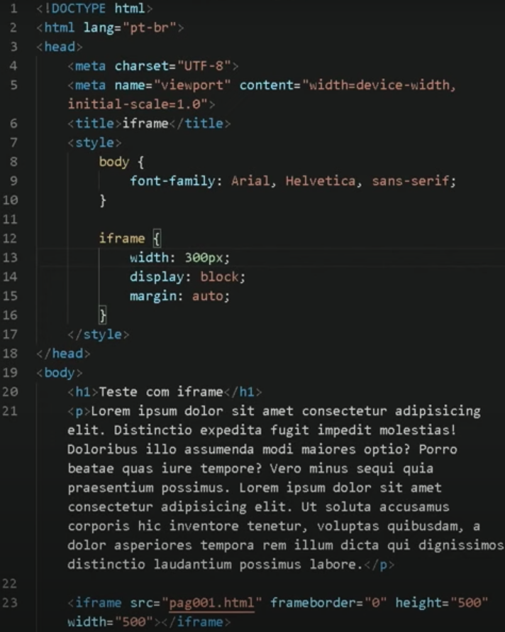
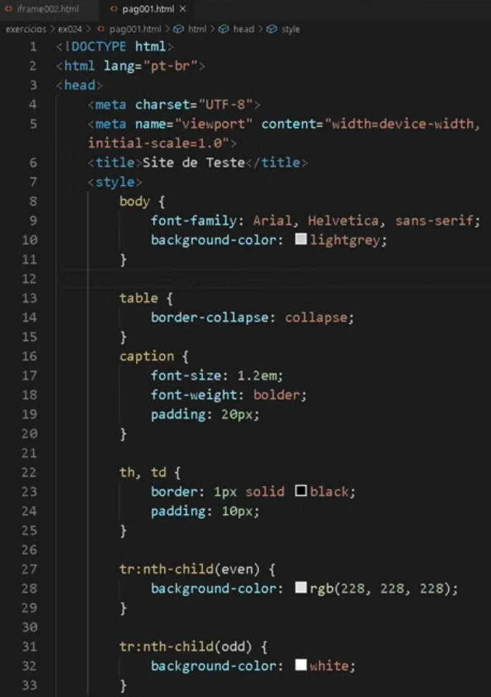
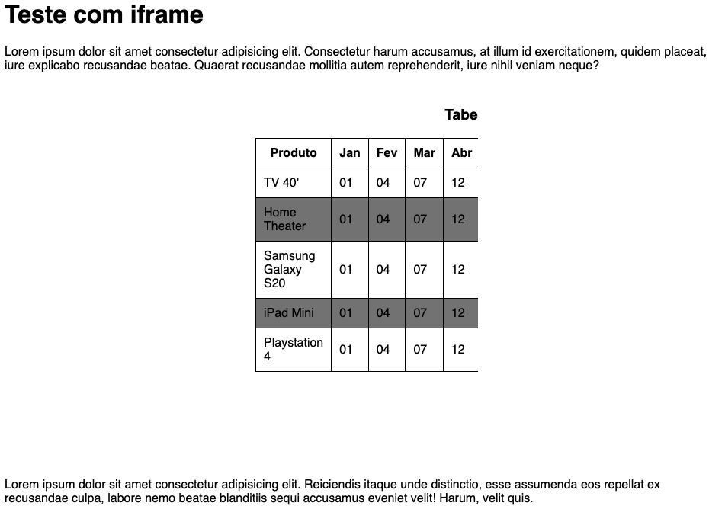

Aula 04: Navegação no iframe
 | ex024-iframe002 |  |  | ex024-iframe003
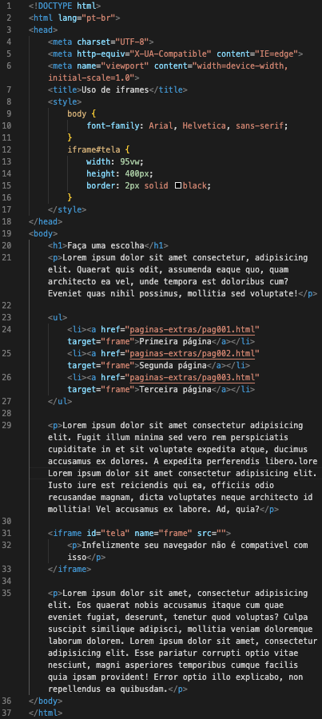
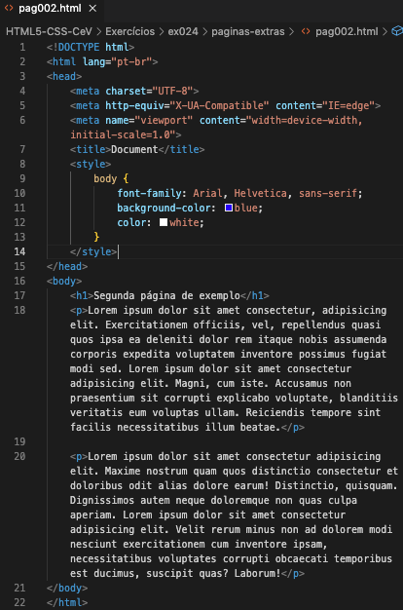
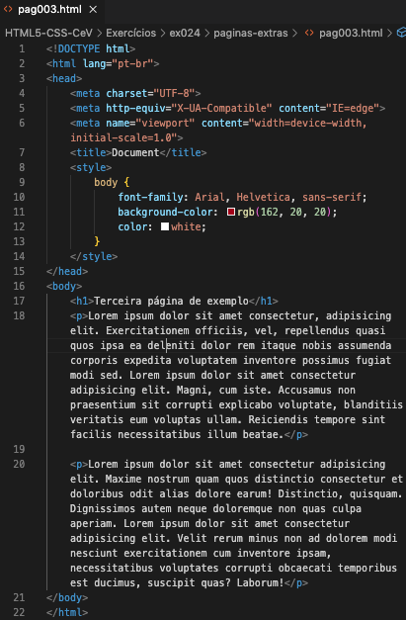

 | colocar <iframe name = "frame"></frame>

 | colocar no link: <a href="'Link da pag. Que quero'" target = "frame">Primeira página</a>

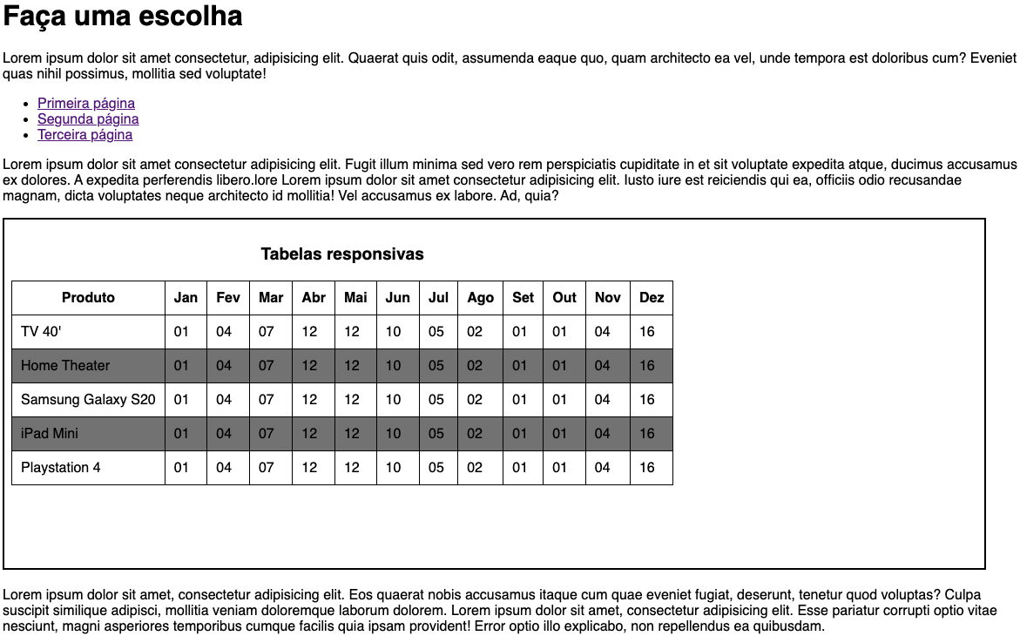

Aula 05: Conteúdo no iframe por código
 | ex024-iframe003 |  | Como colocar conteúdo na pag. Inicial do iframe
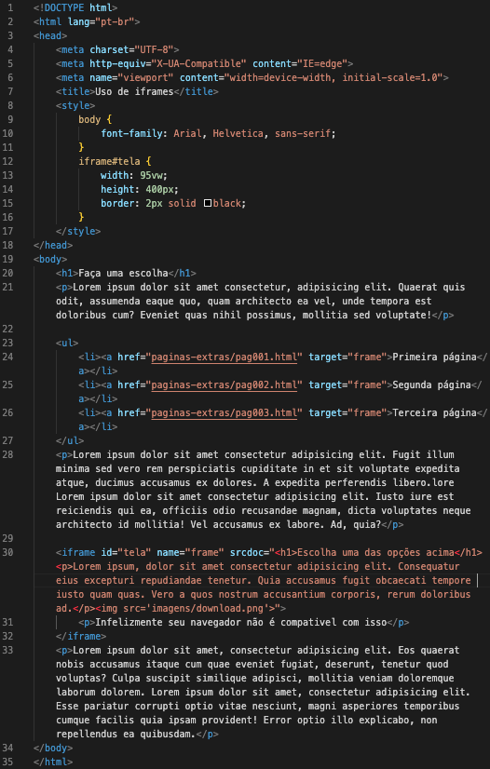
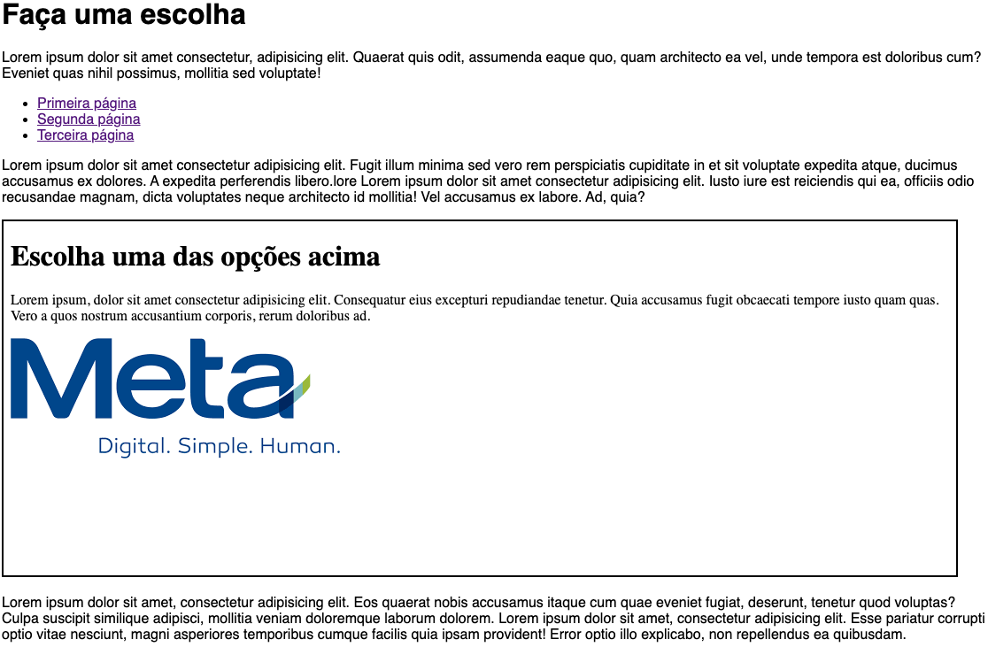

Aula 06: Inconvenientes do iframe

Aula 07: Tornando iframes mais seguros
 | ex024/paginas-extras/pag004 |  |  | ex024/iframe004 |  | ex024/paginas-extras/pag005 | ex024/iframe005
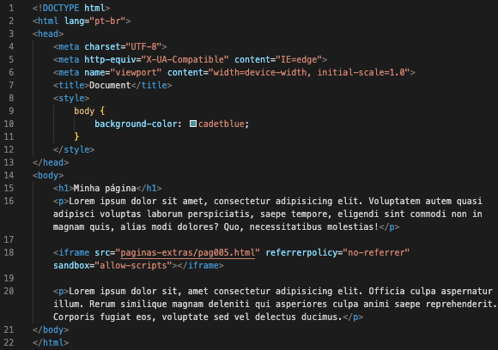
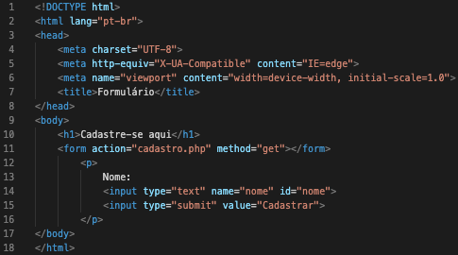
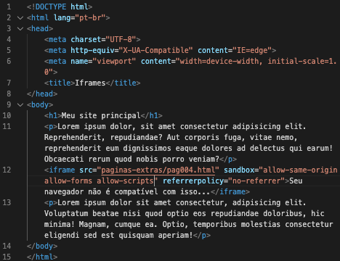
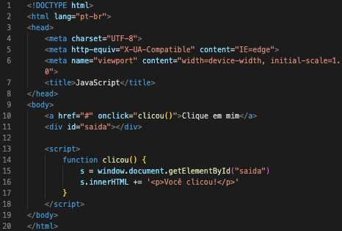

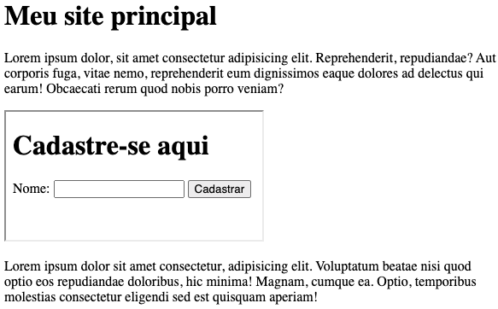
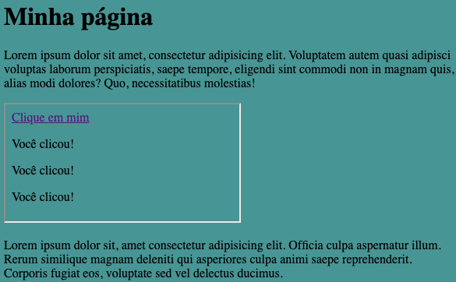

Aula 08: Dicas para iframes melhores
 |  | Colocar videos do vímeo |  | Ir em compartilhar e só copiar o código incorporado no programa
 |  | Colocar videos do google maps
 |  | Colocar mapas do Waze:
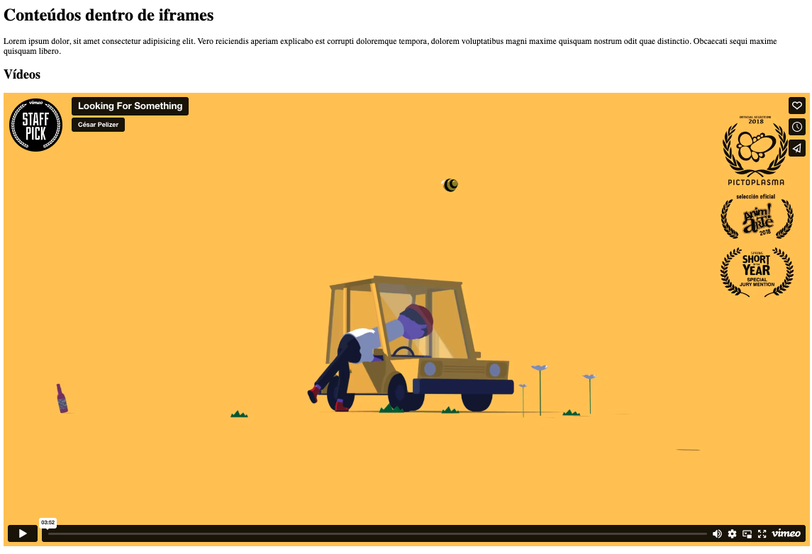
 |  | Colocar apresentações do GoogleDocs:

